Tabelle1
http://members.chello.at/gut.jutta.gerhard/kurs/glsyst.pdf
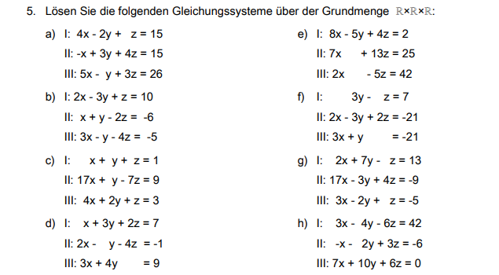

Schreiben sie das LGS in einer erweiterten Matrix

und üben Sie das Lösen eines LGS mit Hilfe des Pivotverfahrens.

Lösungen:

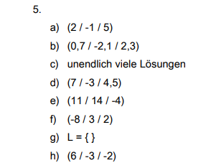

$$\left\{ \left(\begin{matrix}x \\ y \\ z\end{matrix}\right)=\left(\begin{matrix} \\ \\ \end{matrix}\right) ggf. für ein belibiges t∈ℝ \right\}$$
Notieren Sie die Lösungen in Mengenschreibweise

